Økonomiregulativ 09.11.2021
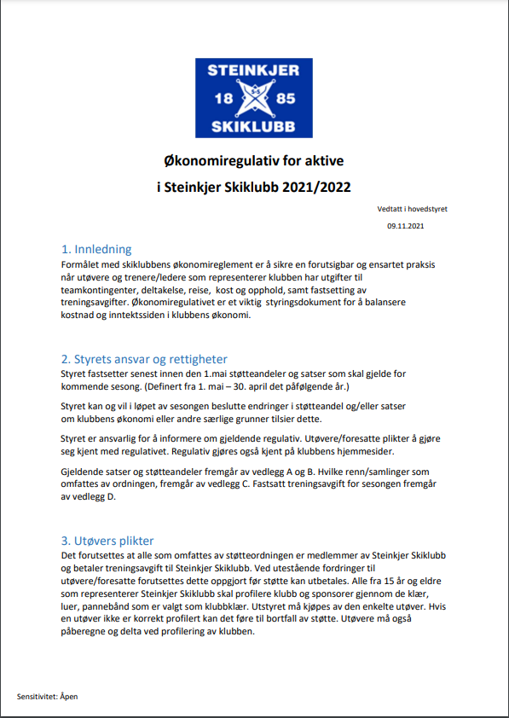
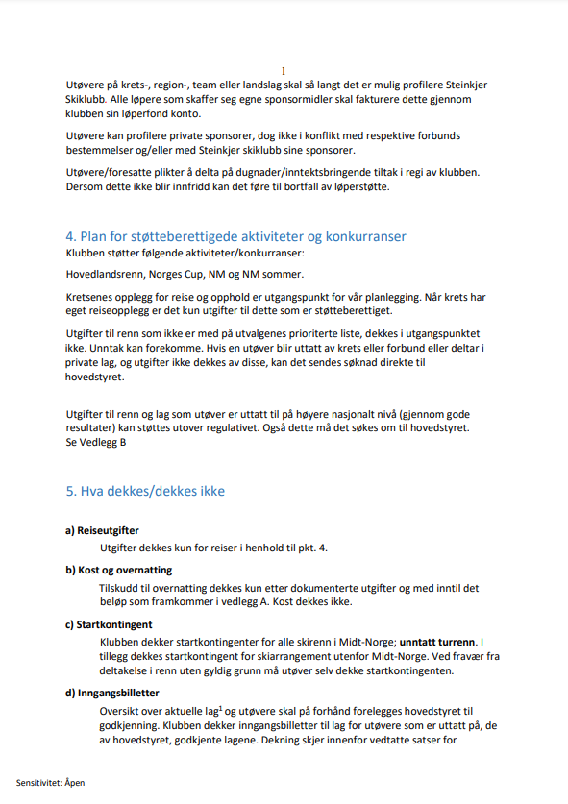
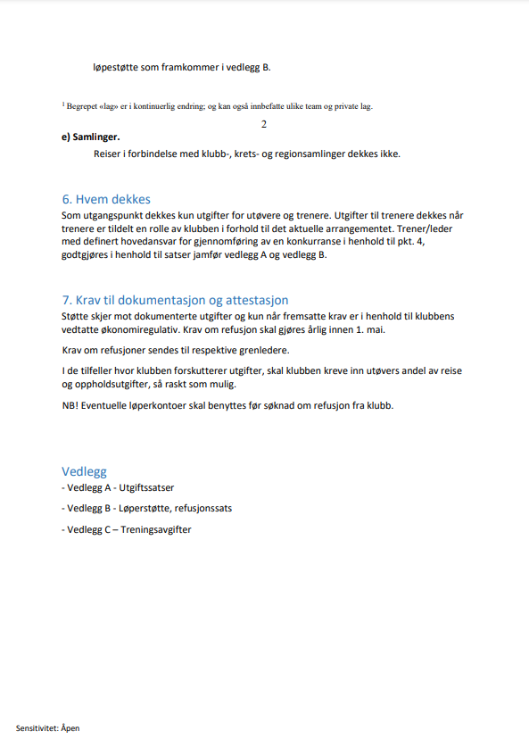
Økonomiregulativ for aktive i Steinkjer Skiklubb 2021/2022->

Vedlegg
Vedlegg A - Utgiftssatser
Vedlegg B - Løperstøtte, refusjonssats
Vedlegg C - Prioriterte renn/samlinger som omfattes av støtteordningen
Vedlegg D - Treningsavgifter

VEDLEGG A – Utgiftssatser
Kostnadsart, UTØVER | Sats, kr | Merknad
Egen bil, pr. km | kr 1.00 | Samkjøring skal tilstrebes
Flyreise 1) | kr 750.00 | Tur/retur, maks sats
Overnatting | kr 300.00 | Pr.døgn, maks sats
Kost | kr - | Pr. døgn, maks sats

Kostnadsart, TRENER/GRENLEDER 2) | Sats, kr | Merknad
Egen bil, pr. km | kr 2.50
Kost | kr 150.00
Øvrige reisekostnader og overnatting |  | Dekkes etter regning og forutsettes å inngå i utvalgets reiseplan (forhåndsgodkjent)
1) I forbindelse med renn som arrangeres «langt fra Steinkjer» så er det mulig å søke om forhøyet sats
2) Kostnad til trener/grenleder dekkes av klubben. Antall og kostnadsramme avklares på forhånd

VEDLEGG B – Løperstøtte, refusjonssatser
Aldersgruppe | Maks sats
Nyinnmeldt junior/senior i Steinkjer skiklubb fra annen klubb 1)
15-16 år | kr 5,000.00
Junior | kr 10,000.00
Senior | kr 10,000.00
Løper uttatt til kretslag/regionlag/team | kr 15,000.00
Løper uttatt til Forbundslag/World Cup | kr 15,000.00
Løper uttatt til Privat team | kr 15,000.00
1) Nyinnmeldt defineres som person innmeldt etter 1.11 (for kommende skisesong)

Kategori | Maks sats | Merknader fra Økonomiregulativet
Kategori 1 | kr 45,000.00 | WC, VM, OL
Kategori 2A | kr 30,000.00 | IBU, COC, Europacup
Kategori 2B | kr 30,000.00 | Topp 10-plass Skandinavisk cup,
Kategori 3A | kr 22,500.00 | Junior-VM, Nordisk juniorlandskamp
Kategori 3B | kr 22,500.00 | Tatt ut på Team med teamavgift

VEDLEGG C – Plan over prioriterte renn som omfattes av støtteordningen
Plan utarbeides av de enkelte gruppene og vedtas av hovedstyre

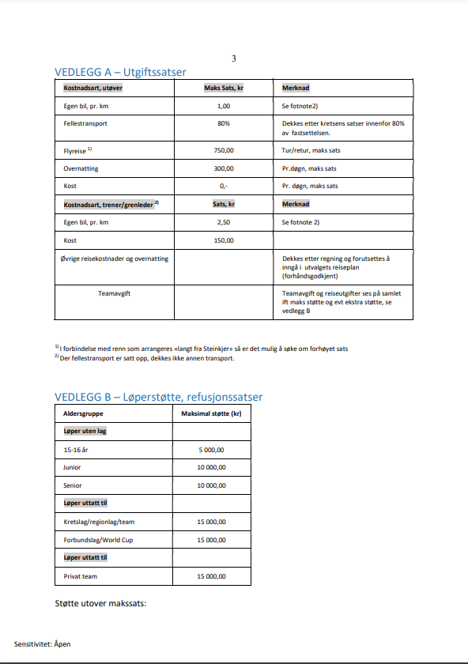
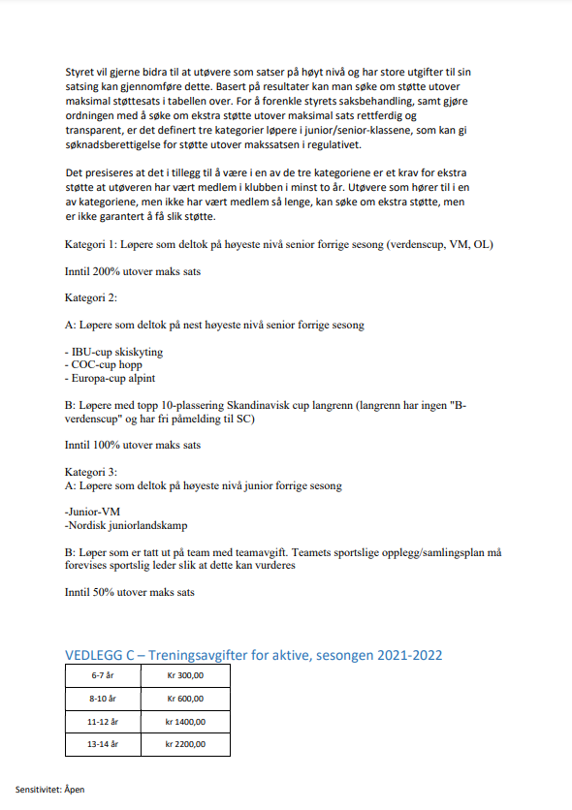

VEDLEGG D – Treningsavgifter for aktive, sesongen 2021/2022->
6-7 år | kr 300.00
8-10 år | kr 600.00
11-12 år | kr 1,400.00
13-14 år | kr 2,200.00
15-16 år | kr 2,900.00
Junior/senior | kr 3,900.00

[1] Begrepet «lag» er i kontinuerlig endring; og kan også innbefatte ulike team og private lag.
[2] «Grenleder» er en person oppnevnt av gruppen (grenen) for ivaretakelse av definert oppgave/ansvar knyttet til et konkret arrangement.

